상품제안서
ZOOM LED후레쉬 S플러스 [인쇄무료] | 상품코드: F06057

 |  |  |  |  |  |  | 02-412-0044 | www.easy1.co.kr
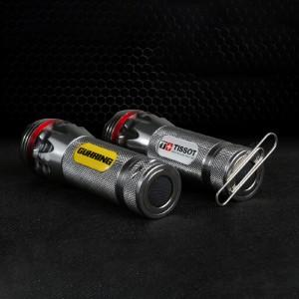

【상세/제작정보】 | .

【인쇄/포장옵션】 | 에폭시 / 포장지포장

【공급단가】 | 수량 | 100~ | 300~ | 500~ | 1,000~ | 3,000~
*VAT별도 | 단가 | 10,660원 | 10,270원 | 9,870원 | 9,480원 | 9,240원

【상품 URL】 | https://easy1.co.kr:443/src/goods_detail.php?gdno=6057

